상품제안서
노브랜드 목걸이카드케이스 | 상품코드: F03306

 |  |  |  |  |  |  | 02-412-0044 | www.easy1.co.kr
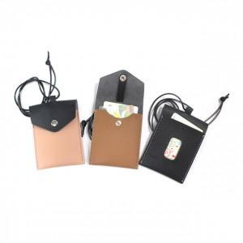

【상세/제작정보】 | ※ 인쇄사이즈 30*30mm 입니다.

【인쇄/포장옵션】 | 불박, 풀칼라 / 포장지포장

【공급단가】 | 수량 | 100~ | 300~ | 500~ | 1,000~ | 3,000~
*VAT별도 | 단가 | 2,100원 | 2,020원 | 1,950원 | 1,870원 | 1,800원

【상품 URL】 | https://dev.easy1.co.kr:443/src/goods_detail.php?gdno=3306

